铜矿储量
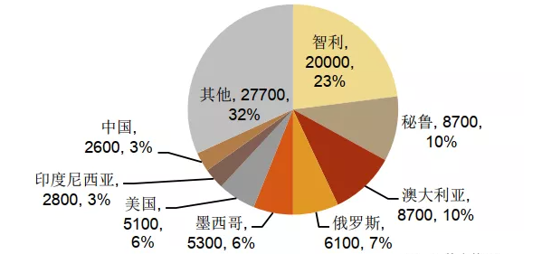
国家 | 储量（万吨） | 占比
智利 | 20000 | 23%
秘鲁 | 8700 | 10%
澳大利亚 | 8700 | 10%
俄罗斯 | 6100 | 7%
墨西哥 | 5300 | 6%
美国 | 5100 | 6%
印度尼西亚 | 2800 | 3%
中国 | 2600 | 3%
其他 | 27700 | 32%
全球合计 | 87000 | 100%

铜矿产量
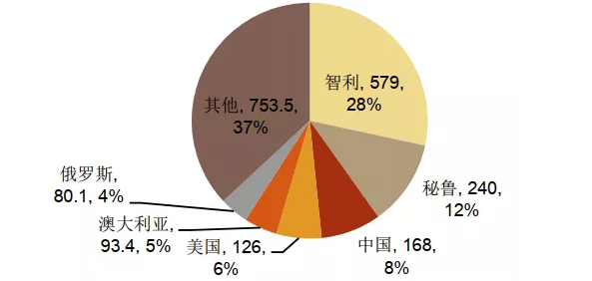
国家 | 产量（万吨） | 占比
智利 | 579 | 29%
秘鲁 | 240 | 12%
中国 | 168 | 8%
美国 | 126 | 6%
澳大利亚 | 93.4 | 5%
俄罗斯 | 50.1 | 2%
其他 | 753.5 | 37%
合计 | 2010 | 100%

铜矿进口
时间 | 智利 | 秘鲁 | 墨西哥 | 蒙古 | 全球合计
2020年1-2月 | 1284135.356 | 1092704.384 | 327,692.90 | 170,969.53 | 3,767,790.20 | 时间 | 求和项:智利 | 求和项:秘鲁 | 求和项:墨西哥 | 求和项:蒙古
2020-03-01 | 525,715.45 | 397,922.37 | 98,325.46 | 91,769.11 | 1,779,031.54 | 2020年1-2月 | 1284135.356 | 1092704.384 | 327692.898 | 170969.528
2020-04-01 | 733,270.69 | 511,005.22 | 151,413.15 | 145,046.38 | 2,029,452.60 | 2020-03-01 | 525715.451 | 397922.37 | 98325.455 | 91769.108
2020-05-01 | 604,120.73 | 299,667.68 | 188,066.77 | 120,938.42 | 1,691,493.89 | 2020-04-01 | 733270.69 | 511005.224 | 151413.145 | 145046.375
2020-06-01 | 621,961.95 | 247,369.41 | 130,801.59 | 114,304.75 | 1,594,115.87 | 2020-05-01 | 604120.729 | 299667.682 | 188066.77 | 120938.42
2020-07-01 | 712,756.28 | 280,347.42 | 95,109.73 | 125,972.76 | 1,794,910.53 | 2020-06-01 | 621961.953 | 247369.408 | 130801.588 | 114304.75
2020-08-01 | 521,058.66 | 398,735.19 | 183,539.78 | 81,430.60 | 1,586,727.10 | 2020-07-01 | 712756.278 | 280347.415 | 95109.732 | 125972.759
2020-09-01 | 759,434.87 | 369,440.88 | 159,014.80 | 126,703.09 | 2,137,939.29 | 2020-08-01 | 521058.661 | 398735.194 | 183539.784 | 81430.6
2020-10-01 | 628,809.83 | 386,146.61 | 93,006.58 | 122,504.82 | 1,690,433.02 | 2020-09-01 | 759434.871 | 369440.875 | 159014.804 | 126703.088
2020-11-01 | 665,955.77 | 470,316.82 | 143,726.86 | 89,677.80 | 1,830,908.43 | 2020-10-01 | 628809.83 | 386146.61 | 93006.576 | 122504.816
2020-12-01 | 660,101.82 | 367,194.32 | 165,327.50 | 110,777.24 | 1,884,527.75 | 2020-11-01 | 665955.768 | 470316.824 | 143726.855 | 89677.801
合计 | 7,717,321.40 | 4,820,850.31 | 1,736,025.10 | 1,300,094.48 | 21,787,330.22 | 2020-12-01 | 660101.816 | 367194.319 | 165327.495 | 110777.239
占比 | 35% | 22% | 8% | 6% |  | 总计 | 7717321.403 | 4820850.305 | 1736025.102 | 1300094.484

标题
描述 | 进口数量:铜矿石及精矿:累计值:年度 |  | 近5年铜矿进口数量
1995 | 48.00 |  | 年份 | 进口量（万吨）
2002 | 207.00 |  | 2016 | 1,696.33
2003 | 267.00 |  | 2017 | 1,733.43
2004 | 288.22 |  | 2018 | 1,971.62
2005 | 403.67 |  | 2019 | 2,198.99
2006 | 362.75 |  | 2020 | 2,176.52
2007 | 451.62 |  | 2021 | 2,340.44
2008 | 519.00
2009 | 613.23
2010 | 646.81
2011 | 637.55
2012 | 782.74
2013 | 1,007.44
2014 | 1,182.01
2015 | 1,329.38
2016 | 1,696.33
2017 | 1,733.43
2018 | 1,971.62
2019 | 2,198.99
2020 | 2,176.52
2021 | 2,340.44

数据来源：Wind

国产铜矿占比
国家 | 中国 | 中国
表名 | 铜矿 | 铜矿
指标名称 | 产量:铜矿:中国 | 进口数量:铜矿石及精矿:累计值:年度
频率 | 年 | 年
单位 | 万吨 | 万吨
指标ID | s2 | s1
时间区间 | 1994:2021 | 1995:2021
来源 | 美国地质调查局 | 海关总署
更新时间 | '2022-02-16 | '2022-01-27 | 合计 | 铜矿自给率
1994-12-31 | 35.00
1995-12-31 | 37.00 | 48.00
1996-12-31 | 43.90
1997-12-31 | 41.40
铜矿自给率
1998-12-31 | 47.60
1999-12-31 | 50.00
2000-12-31 | 59.00
2001-12-31 | 59.00
2002-12-31 | 58.50 | 207.00 | 265.50 | 28%
2003-12-31 | 61.00 | 267.00 | 328.00 | 23%
2004-12-31 | 62.00 | 288.22 | 350.22 | 22%
2005-12-31 | 75.50 | 403.67 | 479.17 | 19%
2006-12-31 | 89.00 | 362.75 | 451.75 | 25%
2007-12-31 | 94.60 | 451.62 | 546.22 | 21%
2008-12-31 | 95.00 | 519.00 | 614.00 | 18%
2009-12-31 | 99.50 | 613.23 | 712.73 | 16%
2010-12-31 | 119.00 | 646.81 | 765.81 | 18%
2011-12-31 | 131.00 | 637.55 | 768.55 | 21%
2012-12-31 | 163.00 | 782.74 | 945.74 | 21%
2013-12-31 | 160.00 | 1,007.44 | 1,167.44 | 16%
2014-12-31 | 176.00 | 1,182.01 | 1,358.01 | 15%
2015-12-31 | 171.00 | 1,329.38 | 1,500.38 | 13%
2016-12-31 | 190.00 | 1,696.33 | 1,886.33 | 11%
2017-12-31 | 171.00 | 1,733.43 | 1,904.43 | 10%
2018-12-31 | 159.00 | 1,971.62 | 2,130.62 | 8%
2019-12-31 | 168.00 | 2,198.99 | 2,366.99 | 8%
2020-12-31 | 172.00 | 2,176.52 | 2,348.52 | 8%
2021-12-31 | 180.00 | 2,340.44 | 2,520.44 | 8%

铜消费行业占比
中国铜消费结构 |  | 美国铜消费结构
行业 | 占比 | 行业 | 占比
电力电缆 | 45% | 房地产 | 48%
房地产 | 18% | 电力电子 | 21%
家电 | 16% | 工程机械 | 10%
汽车 | 7% | 交通运输 | 10%
其他 | 14% | 其他 | 11%
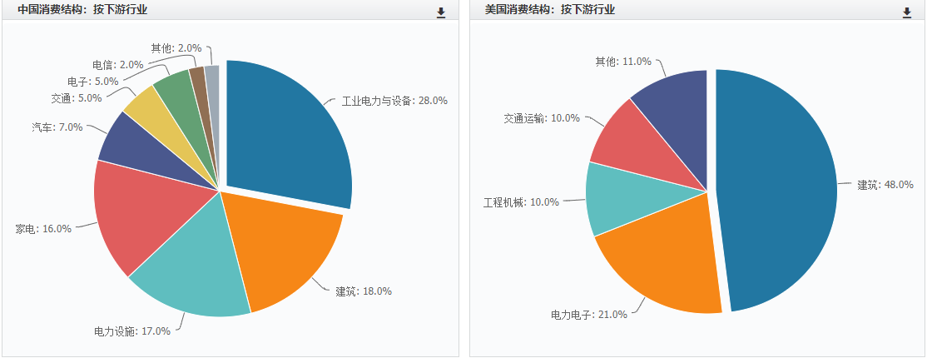
合计 | 100% | 合计 | 100%

广东铜材产量占比图
国家 | 中国 | 中国
表名 | 铜材 | 铜材
指标名称 | 产量:铜材:累计值:年度 | 产量:铜材:广东:累计值:年度
频率 | 年 | 年
单位 | 万吨 | 吨 | 万吨
指标ID | s29 | s30
时间区间 | 1989:2020 | 1997:2020
来源 | 国家统计局 | 国家统计局
广东铜材产量占比图
35795 | 0.05158290901
36160 | 0.055338859093
36525 | 0.04874990203
36891 | 0.065905486838
37256 | 0.11073916095
37621 | 0.13709677419
37986 | 0.16298623302
38352 | 0.13911597932
38717 | 0.16684041618
39082 | 0.14858661941
39447 | 0.14443102928
39813 | 0.14429679836
40178 | 0.11054521484
40543 | 0.11736051823
40908 | 0.12423536467
41274 | 0.08777828339
41639 | 0.10342079983
42004 | 0.10430937153
42369 | 0.095093274808
42735 | 0.10025548341
43100 | 0.12090514046
43465 | 0.14214587584
43830 | 0.12601571981
44196 | 0.1281166023
更新时间 | 2021-04-22 | 2021-04-22
1989-12-31 | 36.93
1990-12-31 | 41.47
1991-12-31 | 47.53
1992-12-31 | 56.46
1993-12-31 | 63.01
1994-12-31 | 62.26
1995-12-31 | 69.62
1996-12-31 | 67.03
1997-12-31 | 90.34 | 46,600.00 | 4.66 | 5%
1998-12-31 | 123.06 | 68,100.00 | 6.81 | 6%
1999-12-31 | 127.59 | 62,200.00 | 6.22 | 5%
2000-12-31 | 157.65 | 103,900.00 | 10.39 | 7%
2001-12-31 | 185.21 | 205,100.00 | 20.51 | 11%
2002-12-31 | 248.00 | 340,000.00 | 34 | 14%
2003-12-31 | 324.69 | 529,200.00 | 52.92 | 16%
2004-12-31 | 439.13 | 610,900.00 | 61.09 | 14%
2005-12-31 | 489.21 | 816,200.00 | 81.62 | 17%
2006-12-31 | 564.25 | 838,400.00 | 83.84 | 15%
2007-12-31 | 662.60 | 957,000.00 | 95.7 | 14%
2008-12-31 | 784.91 | 1,132,600.00 | 113.26 | 14%
2009-12-31 | 980.01 | 1,083,354.16 | 108.335416 | 11%
2010-12-31 | 1,067.10 | 1,252,354.09 | 125.235409 | 12%
2011-12-31 | 1,110.60 | 1,379,757.96 | 137.975796 | 12%
2012-12-31 | 1,168.00 | 1,025,250.35 | 102.525035 | 9%
2013-12-31 | 1,498.70 | 1,549,970.94 | 154.997094 | 10%
2014-12-31 | 1,783.70 | 1,860,566.26 | 186.056626 | 10%
2015-12-31 | 1,913.70 | 1,819,800.00 | 181.98 | 10%
2016-12-31 | 2,095.99 | 2,101,342.30 | 210.13423 | 10%
2017-12-31 | 1,861.70 | 2,250,891.00 | 225.0891 | 12%
2018-12-31 | 1,715.50 | 2,438,512.50 | 243.85125 | 14%
2019-12-31 | 2,017.20 | 2,541,989.10 | 254.19891 | 13%
2020-12-31 | 2,045.50 | 2,620,625.10 | 262.06251 | 13%

数据来源：Wind

 | 解说时提一下2000年只占7%，到2020年13%

铝土矿储量
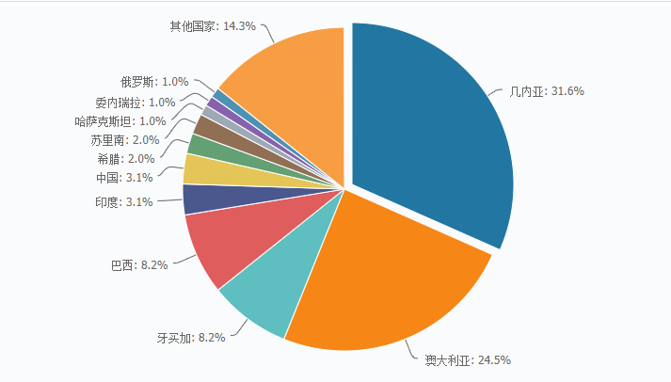
全球铝土矿储量分布
国家 | 占比
几内亚 | 31.6%
澳大利亚 | 24.5%
牙买加 | 8.2%
巴西 | 8.2%
印度 | 3.1%
中国 | 3.1%
其他 | 21.3%

国内铝土矿储量分布
省份 | 占比
山西 | 41.6%
贵州 | 17.1%
河南 | 16.7%
广西 | 15.5%
其他 | 9.1%

铝土矿进口
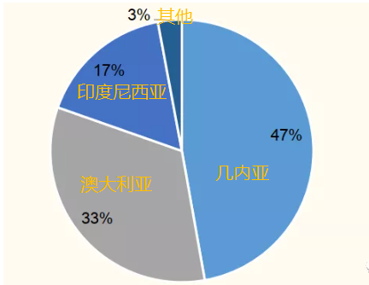
国家 | 进口占比
几内亚 | 47%
澳大利亚 | 33%
印度尼西亚 | 17%
其他 | 2%

2021年至今铝土矿分国别进口
几内亚 | 49.6%
澳大利亚 | 32.5%
印尼 | 15.4%
其他 | 2.5%

描述 | 进口数量:铝土矿(万吨） | 近5年铜矿进口数量
2003 | 617,528.39 | 年份 | 进口量（万吨）
2004 | 882,031.78 | 2016 | 5,177.93
2005 | 2,166,105.02 | 2017 | 6,860.47
2006 | 9,682,777.35 | 2018 | 8,262.31
2007 | 23,260,247.49 | 2019 | 10,066.40
2008 | 25,790,410.49 | 2020 | 11,155.82
2009 | 19,691,930.78 | 2021 | 10,737.43
2010 | 30,069,551.00
2011 | 44,844,914.32
2012 | 39,637,830.91
2013 | 71,530,972.10
2014 | 36,280,965.10
2015 | 55,887,273.58
2016 | 51,779,251.41
2017 | 68,604,726.67
2018 | 82,623,107.39
2019 | 100,664,000.00
2020 | 111,558,240.10
2021 | 107,374,250.70

电解铝产量
国家 | 占比
中国 | 57.18%
海湾国家 | 8.93%
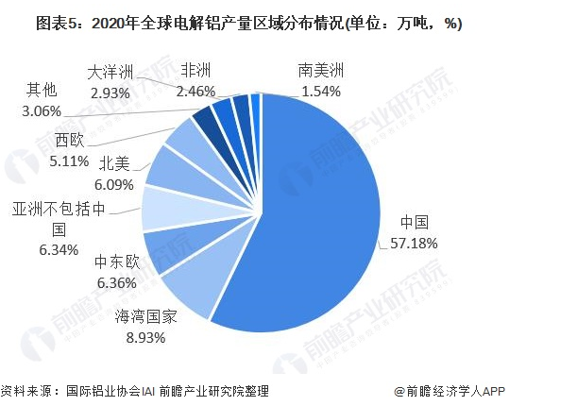
中东欧 | 6.36%
亚洲不包括中国 | 6.34%
北美 | 6.09%
西欧 | 5.11%
其他 | 3.06%
大洋洲 | 2.93%
非洲 | 2.46%
南美洲 | 1.54%

年份 | 全球产量（万吨） | 中国产量（万吨） | 占比
2002-12-31 | 2615.6 | 239.9 | 9%
2003-12-31 | 2798.6 | 272.2 | 10%
2004-12-31 | 2985.7 | 655.7 | 22%
2005-12-31 | 3190.5 | 741.2 | 23%
2006-12-31 | 3393.8 | 918.8 | 27%
2007-12-31 | 3813.2 | 1228.4 | 32%
2008-12-31 | 3997.1 | 1317.6 | 33%
2009-12-31 | 3770.6 | 1298.5 | 34%
2010-12-31 | 4235.3 | 1565 | 37%
2011-12-31 | 4627.5 | 1755.5 | 38%
2012-12-31 | 4916.7 | 1988.3326 | 40%
2013-12-31 | 5229.1 | 2204.607 | 42%
2014-12-31 | 5464.7 | 2438.2049 | 45%
2015-12-31 | 5845.6 | 3141.306 | 54%
2016-12-31 | 5989 | 3187.3238 | 53%
2017-12-31 | 6340.4 | 3227 | 51%
2018-12-31 | 6416.6 | 3580 | 56%
2019-12-31 | 6365.7 | 3504.4 | 55%
2020-12-31 | 6529.6 | 3708 | 57%

电解铝成本
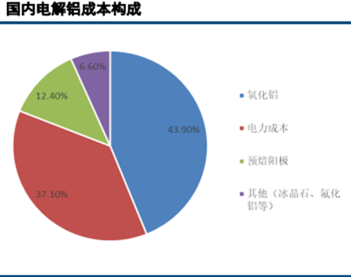
成本构成 | 占比
氧化铝 | 43.9%
电力 | 37.1%
预焙阳极 | 12.4%
其他（冰晶石、氟化铝等） | 6.6%

铝消费行业占比
行业 | 占比
建筑 | 32%
电力电子 | 16%
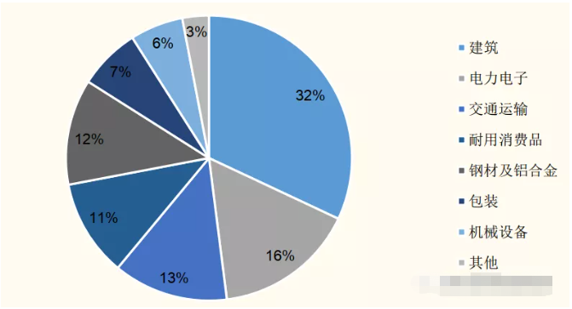
交通运输 | 13%
耐用消费品 | 11%
钢材及铝合金 | 12%
包装 | 7%
机械设备 | 6%
其他 | 3%

我国
工业用铝型材 | 35%
建筑用铝型材 | 65%

美国
工业用铝型材 | 66%
建筑用铝型材 | 34%

